Consolidado
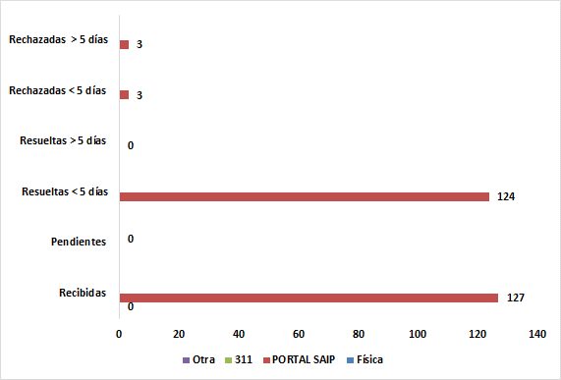
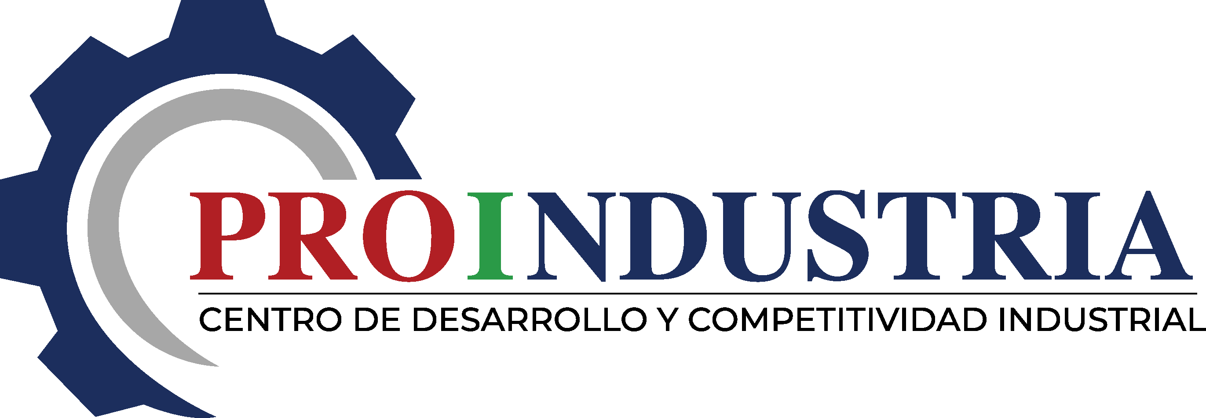

Centro de Desarrollo y Competitividad Industrial

Consolidado Estadísticas y Balance de Gestión OAI Enero-Diciembre 2022

